Chi tiết địa chất
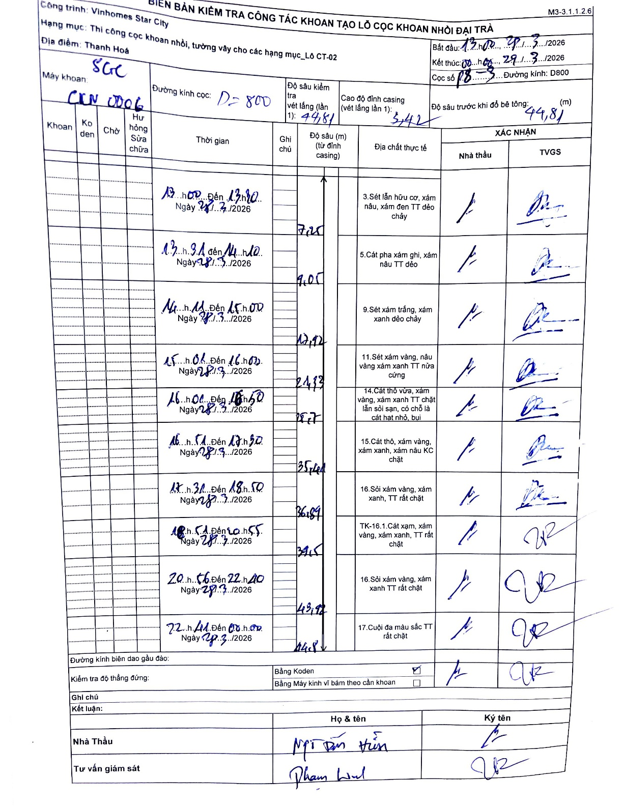
Dự án | Star City Thanh Hóa
Hạng mục | Thi công cọc khoan nhồi, tường vây cho các hạng mục_Lô CT-02
Tên bộ phận | Thi công cọc khoan nhồi
Số hiệu cọc | P8-3
Tên Máy khoan | SGC-KCN0006
Đường kính | D800
Bắt đầu thi công | 13:00 28/03/2026
Kết thúc thi công | 00:00 29/03/2026

Địa chất TT | Đường kính | Mô tả lớp thiết kế | Từ (h) | Đến (h) | Cao độ từ | Cao độ đến | T.Gian (h) | Dài (m) | V (m/h) | Ghi chú
1 | D800 | Sét lẫn hữu cơ, xám nâu, xám đen TT dẻo chảy | 13:00 28/03/2026 | 13:20 28/03/2026 | 0 | 7.25 | 0.33 | 7.25 | 21.75
2 | D800 | Cát pha xám ghi, xám nâu TT dẻo | 13:31 28/03/2026 | 14:10 28/03/2026 | 7.25 | 9.05 | 0.65 | 1.8 | 2.77
3 | D800 | Sét xám trắng, xám xanh dẻo chảy | 14:11 28/03/2026 | 15:00 28/03/2026 | 9.05 | 12.92 | 0.82 | 3.87 | 4.74
4 | D800 | Sét xám vàng, nâu vàng xám xanh TT nửa cứng | 15:06 28/03/2026 | 16:02 28/03/2026 | 12.92 | 24.93 | 0.93 | 12.01 | 12.87
5 | D800 | Cát thô vừa, xám vàng, xám xanh TT chặt lẫn sỏi sạn, có chỗ là cát hạt nhỏ, bụi | 16:00 28/03/2026 | 16:50 28/03/2026 | 24.93 | 28.7 | 0.83 | 3.77 | 4.52
6 | D800 | Cát thô, xám vàng, xám xanh, xám nâu KC chặt | 16:51 28/03/2026 | 17:30 28/03/2026 | 28.7 | 35.44 | 0.65 | 6.74 | 10.37
7 | D800 | Sỏi xám vàng, xám xanh, TT rất chặt | 17:31 28/03/2026 | 18:50 28/03/2026 | 35.44 | 36.89 | 1.32 | 1.45 | 1.1
8 | D800 | TK-16.1.Cát xạm, xám vàng, xám xanh, TT rất chặt | 18:51 28/03/2026 | 20:55 28/03/2026 | 36.89 | 39.5 | 2.07 | 2.61 | 1.26
9 | D800 | Sỏi xám vàng, xám xanh TT rất chặt | 20:56 28/03/2026 | 22:40 28/03/2026 | 39.5 | 43.92 | 1.73 | 4.42 | 2.55
10 | D800 | Cuội đa màu sắc TT rất chặt | 22:41 28/03/2026 | 00:00 29/03/2026 | 43.92 | 44.8 | 1.32 | 0.88 | 0.67

ẢNH BIÊN BẢN GỐC

